Sheet1
赣锋锂电
GanfengLiEnergy
江苏赣锋动力科技有限公司
 | 文件类型 | EQUIPMENT INSTRUCTION(EI) |  |  |  | 文件编号 | EI-31
 |  |  |  |  |  | 版本 | A0
 | 设备名称 | 恒温恒湿箱 |  |  |  | 页码 | 1/1
 |  |  |  |  |  | 修订日期 | 2020-12-29
注意事项：
1. 操作员经培训上岗后，必须阅读、理解并落实执行所有安全规程。
2. 工作中严禁直接打开舱门，防止高温烫伤。
3. 当设备运行或品质出现异常时，应立即按下急停按钮并上报主管，请设备部
. 门处置，不得擅自处理。
4. 测试完成后清理现场及设备。
5. 参照《恒温恒湿箱说明书》
操作步骤：
一、设备启动
1. 按下设备前面板上的自锁开关，待灯光亮起设备启动完成（图一）。
2. 设备开启后会自动进入主画面，点击“程式组设定”⇢“程式组别”设定需要启动的程式（图二）。
3. 点击操作界面右上角的“目录”回退至主画面；再点击“操作模式”⇢“（操作模式）程式”（图三）。
4. 点击操作界面右上角的“目录”回退至主画面；点击“监视画面”⇢“启动”，设备会按照设定好的程式自动运行至结束（图四）。
二、关机
1. 按下设备前面板上的自锁开关，待灯光熄灭设备关闭（图一）。
2. 打开舱门取出测试产品并清理设备及现场。
 |  |  |  |  | 图例：

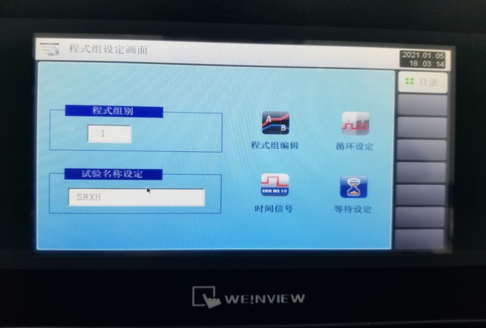
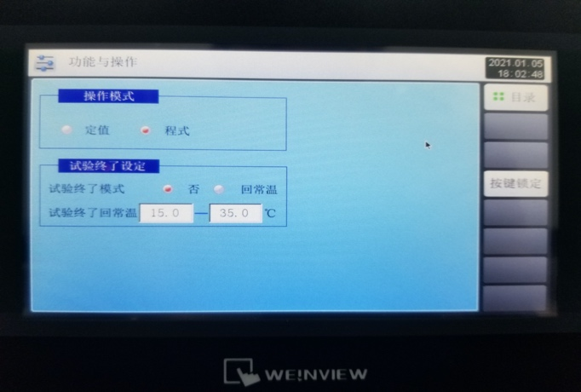
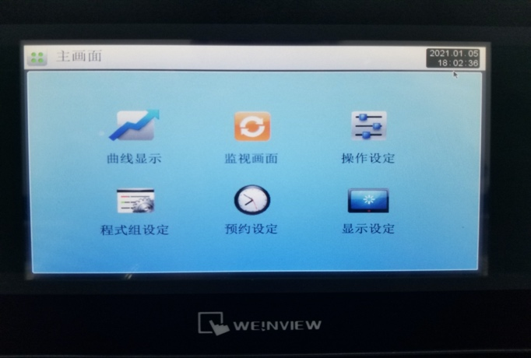
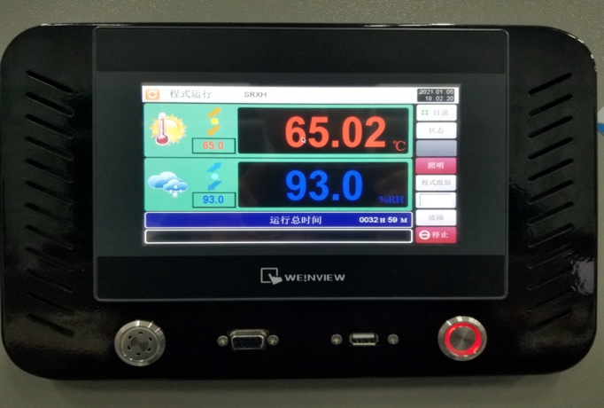

图 一
图 二

图 四
图 三

修订履历 | A0 |  | 首次发行 |  |  |  | 2020-12-29

制定： |  |  |  | 评审： |  |  | 批准：

